Sheet1
 |  | Все товары в наличии на складе в Ярославле!
Артикул | Наименование |  | Остаток, шт. | Цена/шт., руб. | Стоимость, руб. | Ссылка на сайт
131174 | Бутылка аспиратора 10л., PE-HD, узкое горлышко | 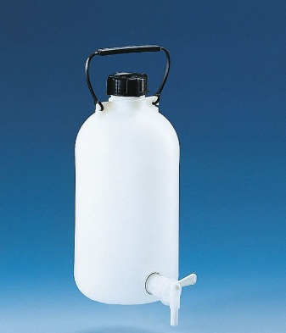 | 10 | 4924 | 49240 | http://newstyle-y.ru/analytic/oborudovanie-brand/obshhelaboratornye-prinadlezhnosti/khranilishha-obraztsov/butylka-aspiratora-pe-hd-uzkaja-gorlovina/
704774 | Одноканальный микродозатор Transferpette S, регулируемый обьем 10-100, CE-IVD, DE-M |  | 1 | 12921 | 12921 | http://newstyle-y.ru/analytic/oborudovanie-brand/zhidkostnaja-obrabotka/mikrodozatory/odnokanalnaja-mikropipetka-transferpette-s-reguliruemaja-ce-ivd-de-m/
704780 | Одноканальный микродозатор Transferpette S, регулируемый обьем 100-1000, CE-IVD, DE-M |  | 1 | 12926 | 12926 | http://newstyle-y.ru/analytic/oborudovanie-brand/zhidkostnaja-obrabotka/mikrodozatory/odnokanalnaja-mikropipetka-transferpette-s-reguliruemaja-ce-ivd-de-m/
704770 | Одноканальный микродозатор Transferpette S, регулируемый обьем 5-10, CE-IVD, DE-M |  | 3 | 14985 | 44955 | http://newstyle-y.ru/analytic/oborudovanie-brand/zhidkostnaja-obrabotka/mikrodozatory/odnokanalnaja-mikropipetka-transferpette-s-reguliruemaja-ce-ivd-de-m/
704778 | Одноканальный микродозатор Transferpette S, регулируемый обьем 2-20, CE-IVD, DE-M |  | 3 | 12999 | 38997 | http://newstyle-y.ru/analytic/oborudovanie-brand/zhidkostnaja-obrabotka/mikrodozatory/odnokanalnaja-mikropipetka-transferpette-s-reguliruemaja-ce-ivd-de-m/
704784 | Одноканальный микродозатор Transferpette S, регулируемый обьем 1000-10000, CE-IVD, DE-M |  | 1 | 14945 | 14945 | http://newstyle-y.ru/analytic/oborudovanie-brand/zhidkostnaja-obrabotka/mikrodozatory/odnokanalnaja-mikropipetka-transferpette-s-reguliruemaja-ce-ivd-de-m/
732008 | Наконечники желтые для дозаторов, 2 - 200 мкл, не стерильные, 1000 шт. |  | 1 | 1342 | 1342 | http://newstyle-y.ru/analytic/oborudovanie-brand/zhidkostnaja-obrabotka/nakonechniki-dlja-dozatorov/pipetki-2-200-mkl-pp-ce-ivd-de-m/
732012 | Наконечники для дозаторов, 50 - 1000 мкл, не стерильные, 1000 шт. |  | 1 | 1490 | 1490 | http://newstyle-y.ru/analytic/oborudovanie-brand/zhidkostnaja-obrabotka/nakonechniki-dlja-dozatorov/pipetki-50-1000-mkl-pp-ce-ivd-de-m/
702608 | Наконечники для дозаторов, 1 - 10 мл, не стерильные, 18 шт. | 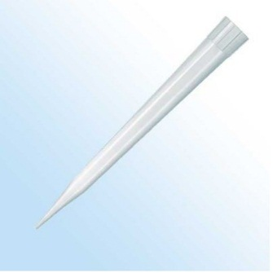 | 1 | 4977 | 4977 | http://newstyle-y.ru/analytic/oborudovanie-brand/zhidkostnaja-obrabotka/nakonechniki-dlja-dozatorov/nakonechniki-plastibrand-1-10-ml-neokrashennye-nesterilnye-tipbox-1-koroboka-po-18-sht/
732622 | Наконечники для дозаторов, стерильные, фильтр, 0,1 - 1 мкл, PP, без ДНК/РНКазы, CE-IVD, DE-M BRAND 960 шт./уп |  | 1 | 11950 | 11950 | https://newstyle-y.ru/analytic/oborudovanie-brand/zhidkostnaja-obrabotka/nakonechniki-dlja-dozatorov/nakonechniki-filtrov-01-1-mkl-pp-ce-ivd-de-m/
0030075.340 | Наконечники для дозаторов Eppendorf ep.T.I.P.S., 20-300 мкл, стерильные, фильтр, Racks, Biopur, 5х96шт. | 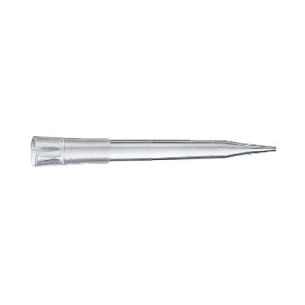 | 1 | 4792 | 4792
705110 | Дозатор степперHandyStep® S, DE-M | 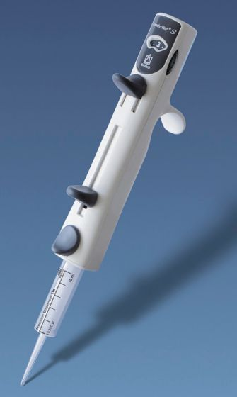 | 2 | 21872 | 43744 | http://newstyle-y.ru/analytic/oborudovanie-brand/zhidkostnaja-obrabotka/povtorjajushhiesja-pipetki/povtorjajushhajasja-pipetka-handystep-s-ce-ivd-de-m/
705200 | Шаговая пипетка-степпер с сенсорным экраном HANDYSTEP® TOUCH, DE-M | 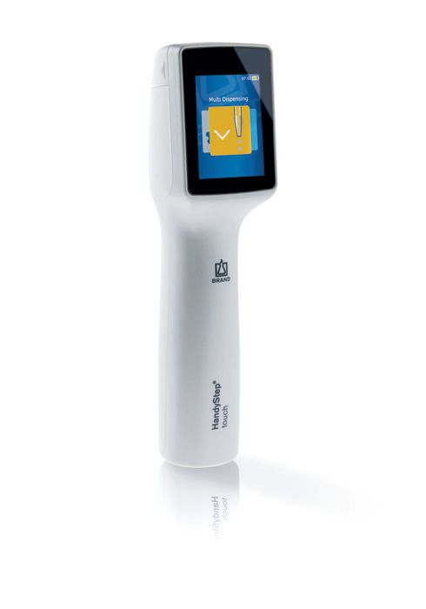 | 2 | 68364 | 136728 | http://newstyle-y.ru/analytic/oborudovanie-brand/zhidkostnaja-obrabotka/povtorjajushhiesja-pipetki/multidispenser-handystep-electronic-ce-ivd-de-m/
4630140 | Диспенсер для бутылочек Dispensette ® S Органический, аналоговый 1-10 мл. | 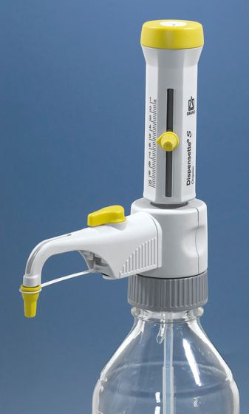 | 3 | 28405 | 85215 | http://newstyle-y.ru/analytic/oborudovanie-brand/zhidkostnaja-obrabotka/dispensery-dlja-butylok/dispenser-dlja-butylok-dispensette-s-organicheskijj-analogovyjj-de-m/
4630160 | Диспенсер для бутылочек Dispensette ® S Органический, аналоговый 5-50 мл. |  | 3 | 40194 | 120582 | http://newstyle-y.ru/analytic/oborudovanie-brand/zhidkostnaja-obrabotka/dispensery-dlja-butylok/dispenser-dlja-butylok-dispensette-s-organicheskijj-analogovyjj-de-m/
4630170 | Диспенсер для бутылочек Dispensette ® S Органический, аналоговый 10-100 мл. |  | 3 | 55761 | 167283 | http://newstyle-y.ru/analytic/oborudovanie-brand/zhidkostnaja-obrabotka/dispensery-dlja-butylok/dispenser-dlja-butylok-dispensette-s-organicheskijj-analogovyjj-de-m/
704020 | Бутыль темное стекло ,2500 мл., без покрытия | 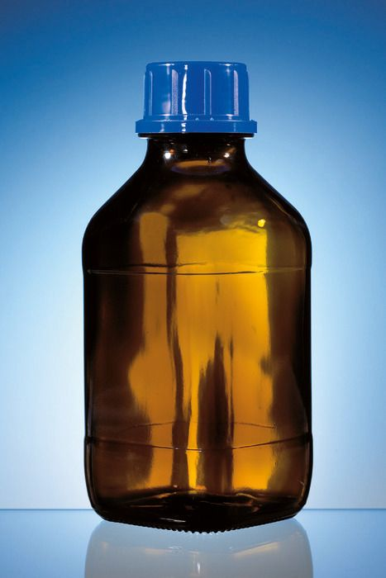 | 10 | 1305 | 13050 | http://newstyle-y.ru/analytic/oborudovanie-brand/obshhelaboratornye-prinadlezhnosti/khranilishha-obraztsov/butyl-brand-temnoe-steklo-2500-ml-bez-pokrytija/
704018 | Бутыль темное стекло ,1000 мл., без покрытия |  | 20 | 820 | 16400 | http://newstyle-y.ru/analytic/oborudovanie-brand/obshhelaboratornye-prinadlezhnosti/khranilishha-obraztsov/butyl-brand-temnoe-steklo-2500-ml-bez-pokrytija/
4600130 | Диспенсер для бутылок Dispensette ® S, Аналогово-регулируемый 0,5-5 мл. для агресивных сред | 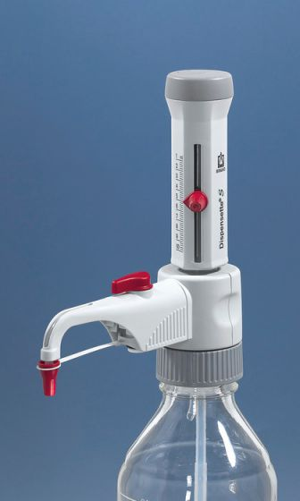 | 3 | 28847 | 86541 | http://newstyle-y.ru/analytic/oborudovanie-brand/zhidkostnaja-obrabotka/dispensery-dlja-butylok/dispenser-dlja-butylok-dispensette-s-analogovyjj-de-m/
4600140 | Диспенсер для бутылок Dispensette ® S, Аналогово-регулируемый 1-10 мл. для агресивных сред |  | 3 | 28847 | 86541 | http://newstyle-y.ru/analytic/oborudovanie-brand/zhidkostnaja-obrabotka/dispensery-dlja-butylok/dispenser-dlja-butylok-dispensette-s-analogovyjj-de-m/
4600170 | Диспенсер для бутылок Dispensette ® S, Аналогово-регулируемый 10-100 мл. для агресивных сред |  | 3 | 55980 | 167940 | http://newstyle-y.ru/analytic/oborudovanie-brand/zhidkostnaja-obrabotka/dispensery-dlja-butylok/dispenser-dlja-butylok-dispensette-s-analogovyjj-de-m/
4600160 | Диспенсер для бутылок Dispensette ® S, Аналогово-регулируемый 5-50 мл. для агресивных сред |  | 3 | 41802 | 125406 | http://newstyle-y.ru/analytic/oborudovanie-brand/zhidkostnaja-obrabotka/dispensery-dlja-butylok/dispenser-dlja-butylok-dispensette-s-analogovyjj-de-m/
705708 | PD-наконечник дозатора,нестерильные, для сыпучих материалов. , CE-IVD, DE-M, объем 2.5 мл, 100 шт./уп | 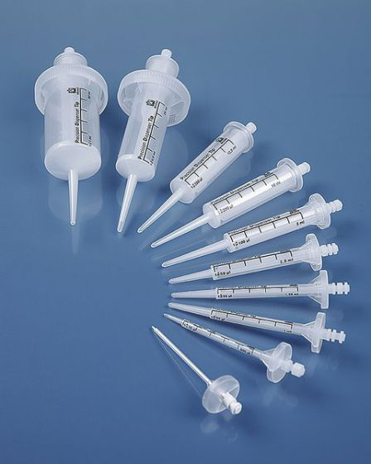 | 10 | 5773 | 57730 | http://newstyle-y.ru/analytic/oborudovanie-brand/zhidkostnaja-obrabotka/pd-nakonechniki/pd-nakonechnik-dozatora-dlja-sypuchikh-materialov-ce-ivd-de-m/
705704 | PD-наконечник дозатора,нестерильные, для сыпучих материалов. , CE-IVD, DE-M, объем 1 мл, 100 шт./уп |  | 10 | 5773 | 57730 | http://newstyle-y.ru/analytic/oborudovanie-brand/zhidkostnaja-obrabotka/pd-nakonechniki/pd-nakonechnik-dozatora-dlja-sypuchikh-materialov-ce-ivd-de-m/
705710 | PD-наконечник дозатора,нестерильные, для сыпучих материалов. , CE-IVD, DE-M, объем 5 мл, 100 шт./уп |  | 10 | 5773 | 57730 | http://newstyle-y.ru/analytic/oborudovanie-brand/zhidkostnaja-obrabotka/pd-nakonechniki/pd-nakonechnik-dozatora-dlja-sypuchikh-materialov-ce-ivd-de-m/
705712 | PD-наконечник дозатора,нестерильные, для сыпучих материалов. , CE-IVD, DE-M, объем 10 мл, 100 шт./уп |  | 10 | 5773 | 57730 | http://newstyle-y.ru/analytic/oborudovanie-brand/zhidkostnaja-obrabotka/pd-nakonechniki/pd-nakonechnik-dozatora-dlja-sypuchikh-materialov-ce-ivd-de-m/
705716 | PD-наконечник дозатора,нестерильные, для сыпучих материалов. , CE-IVD, DE-M, объем 25 мл, 50 шт./уп. |  | 10 | 6542 | 65420 | http://newstyle-y.ru/analytic/oborudovanie-brand/zhidkostnaja-obrabotka/pd-nakonechniki/pd-nakonechnik-dozatora-dlja-sypuchikh-materialov-ce-ivd-de-m/
703712 | Многоканальный микродозаторTransferpette S -8, регулируемый 30-300мл., CE-IVD, DE-M | 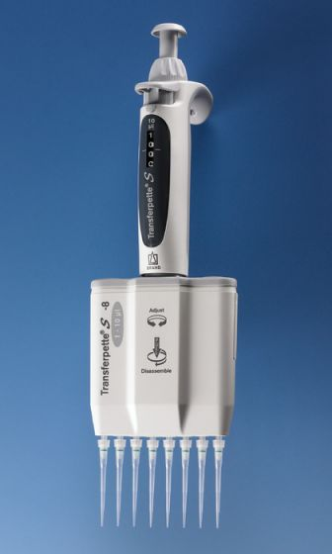 | 1 | 51249 | 51249 | http://newstyle-y.ru/analytic/oborudovanie-brand/zhidkostnaja-obrabotka/mikrodozatory/mnogokanalnaja-mikropipetka-transferpette-s-8-reguliruemaja-ce-ivd-de-m/
4760261 | Бюретка для бутылок Titrette ® 50 мл. с RS 232 |  | 1 | 85380 | 85380 | http://newstyle-y.ru/analytic/oborudovanie-brand/zhidkostnaja-obrabotka/tsifrovaja-bjuretka/butylochnaja-bjuretka-titrette/

